手順
UnityプロジェクトにてCinemachineのインストール方法

 | 「Window」＞「Package Manager」を押下する

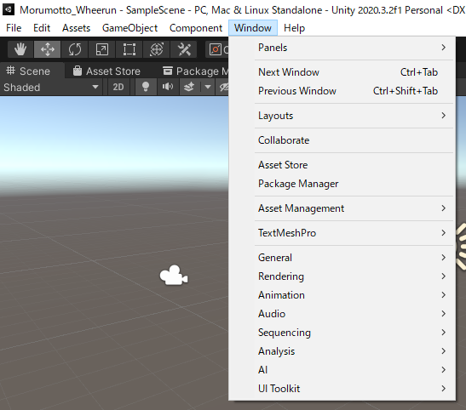

 | 「Package Manager」ビューを表示して、左上メニュー「Packages: In Project」＞「Unity Registry」を押下する

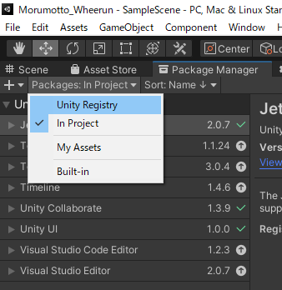

 | 「Cinemachine」を選択して、「Install」ボタンを押下する

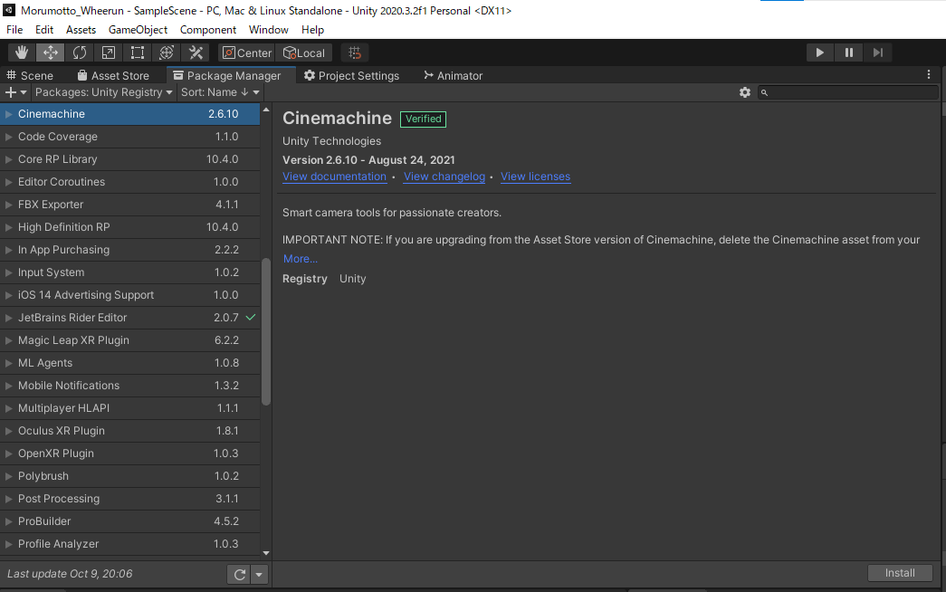

 | メニュー「Cinemachine」が表示されていること

 | 手順は以上になります。

